Cenário 1 - Login
Projeto: | Nexus Tech
Codigo da Demanda | A-416
Analista: | romao vitor
Data : | 2019-05-29
Versão: | 00.00.001

Objetos | Local Git
Login.js | \\moveserver03\Util\20080313
Cadastro.js | \\moveserver03\Util\20080313_teste

Caso de Teste: | Testar o login do usuário

Pré-Requisitos:
Possui usuario configurado para campanha 5 na base de testes.
Rodar o SQL: UPDATE MAILING SET CD_USUARIO = <SEU_CODIGO> WHERE CD_CAMPANHA = 5
Logar no sistema

Id do TC | Cenário | Condição/Iteração com sistema | Massa de Teste | Esperado / Valor esperado | Print Screen da Tela Esperada | Status – Desenvolvimento | Status – Qualidade | PrintScreen Evidência
RF7-1.1-TC01 | Permitir o login no sistema utilizando email e senha | Abrir o site nexustech.azurewebsites.net, selecionar a opção/menu LOGIN; digitar email do usuário no campo Login; ir para campo Senha | Email do usuário = Email@gmail.com | Permitir sair do campo Login sem mensagem de Erro |  | OK | OK | N/A
RF7-1.1-TC02 | Permitir o login no sistema utilizando email e senha | Abrir o site nexustech.azurewebsites.net, selecionar a opção/menu LOGIN; digitar email do usuário no campo Login; ir para campo Senha | Email do usuário = EmailErrado.gmail.com | Exibir a mensagem de erro "Usuario ou senha errada"; voltar para campo Login | 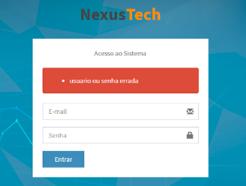 | OK | OK | N/A
RF7-1.1-TC03 | Permitir o login no sistema utilizando email e senha | Abrir o site nexustech.azurewebsites.net, selecionar a opção/menu LOGIN; digitar email do usuário no campo Login; ir para campo Senha | Email do usuário = null/em branco | Exibir a mensagem de erro "preencha este campo"; voltar para campo Login | 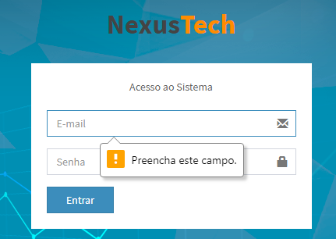 | OK | OK | N/A
RF002-02 | Consistir o campo "Login" com email válido | Logar no sistema, clicar na opção de busca do cliente no menu principal, digitar o email do cliente. | Email = valido | O sistema deve preencher o código com zeros a direita: "00123" e apresentar os dados do cliente: "SENHOR DAS ESTRELAS" |  | OK | OK | N/A
RF002-02 | Consistir o campo "Senha" com dados válidos | Logar no sistema, clicar na opção de busca do cliente no menu principal, digitar o senha do cliente. | senha = valido | Ao deixar em branco o campo e preencher, o sistema deverá fornecer um aviso que o código está em branco e não deve permitir a busca. |  | OK | OK | N/A
Id4
Id5
Id6
Id7

Tester: | Nome de quem efetuará os testes/Homologação
Data de homologação: | 2018-03-13

Cenário 2 - Cadastro
Projeto: | Nexus Tech
Codigo da Demanda | A-416
Analista: | romao vitor
Data : | 2019-05-29
Versão: | 00.00.001

Objetos | Local Git
Login.js | \\moveserver03\Util\20080313
Cadastro.js | \\moveserver03\Util\20080313_teste

Caso de Teste: | Testar o Cadastro do usuário

Pré-Requisitos:
Possui usuario configurado para campanha 5 na base de testes.
Rodar o SQL: UPDATE MAILING SET CD_USUARIO = <SEU_CODIGO> WHERE CD_CAMPANHA = 5
Logar no sistema

Id do TC | Cenário | Condição/Iteração com sistema | Massa de Teste | Esperado / Valor esperado | Print Screen da Tela Esperada | Status – Desenvolvimento | Status – Qualidade | PrintScreen Evidência
RF-4-1.0-TC01 | Permitir o Cadastro de outros usuarios | Abrir o site nexustech.azurewebsites.net, logar no sistema; selecionar a opção/menu do usuário no campo +Novo; digitar nome, email, Telefone, CPF, CRF, Foto e se pode receber notificações. | campos como nome, email, CPF, CRF, notificação e Foto = usuario valido. | Permitir sair do campo Cadastro sem mensagem de Erro ecom usuario cadastrado. | 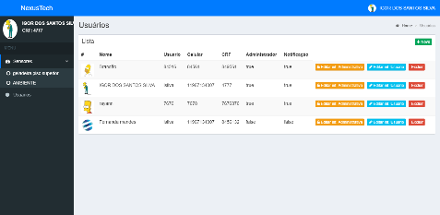 | OK | OK | N/A
RF-4-1.0-TC02 | Permitir o Cadastro de outros usuarios | Abrir o site nexustech.azurewebsites.net, logar no sistema; selecionar a opção/menu do usuário no campo +Novo; preecher campos de formulario. | campos como nome, email, CPF, CRF, notificação e Foto = usuario invalido. | Exibir a mensagem de erro "usuario não encontrado"; voltar para campo Cadastro | 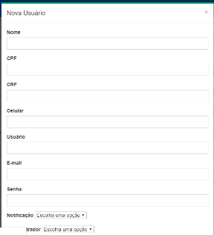 | OK | OK | N/A
RF-4-1.0-TC03 | Permitir o Cadastro de outros usuarios | Abrir o site nexustech.azurewebsites.net, logar no sistema; selecionar a opção/menu do usuário no campo +Novo; preecher campos de formulario. | Formulario de usuário = null/em branco | Exibir a mensagem de erro "por favor preencha todos campos"; voltar para campo cadastro | 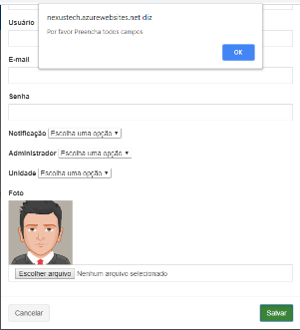 | OK | OK | N/A
Id4
Id5
Id6
Id7

Tester:
Data de homologação: | 2018-03-13

Cenário 3 - Grafico
Projeto: | Nexus Tech
Codigo da Demanda | A-416
Analista: | romao vitor
Data : | 2019-05-29
Versão: | 00.00.001

Objetos | Local Git
Login.js | \\moveserver03\Util\20080313
Cadastro.js | \\moveserver03\Util\20080313_teste

Caso de Teste: | Testar o Grafico do usuário

Pré-Requisitos:
Possui usuario configurado para campanha 5 na base de testes.
Rodar o SQL: UPDATE MAILING SET CD_USUARIO = <SEU_CODIGO> WHERE CD_CAMPANHA = 5
Logar no sistema

Id do TC | Cenário | Condição/Iteração com sistema | Massa de Teste | Esperado / Valor esperado | Print Screen da Tela Esperada | Status – Desenvolvimento | Status – Qualidade | PrintScreen Evidência
RF10-2.0-TC01 | Permitir a Visualização de Graficos do usuario | Abrir o site nexustech.azurewebsites.net, logar no sistema; selecionar a opção/menu Monitoramento no campo sensor | sensor do Usuario = intalado e recebendo dados na base de banco de dados | Permitir acesso a visualização dos Graficos | 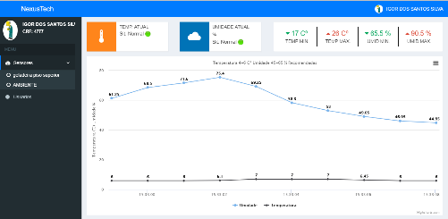 | OK | OK | N/A
RF10-2.0-TC02 | Permitir a Visualização de Graficos do usuario | Abrir o site nexustech.azurewebsites.net, logar no sistema; selecionar a opção/menu Monitoramento no campo sensor | sensor = variações de temperatura e umidade | Exibir temp_atual, umid_atual, max e min de temp e umid tendo variações com o tempo. |  | OK | OK | N/A
RF10-2.0-TC03 | Permitir a Visualização de Graficos do usuario | Abrir o site nexustech.azurewebsites.net, logar no sistema; selecionar a opção/menu Monitoramento no campo sensor | sensor do Usuario = desligado | Exibir a mensagem de erro "Sensor não conectado"; voltar para campo Monitoramento | 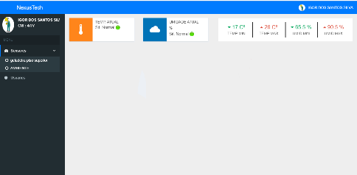 | OK | OK | N/A
Id4
Id5
Id6
Id7

Tester: | Nome de quem efetuará os testes/Homologação
Data de homologação: | 2018-03-13

Cenário 4 - Alerta
Projeto: | Nexus Tech
Codigo da Demanda | A-416
Analista: | romao vitor
Data : | 2019-05-29
Versão: | 00.00.001

Objetos | Local Git
Login.js | \\moveserver03\Util\20080313
Cadastro.js | \\moveserver03\Util\20080313_teste

Caso de Teste: | Testar o Alerta do usuário

Pré-Requisitos:
Possui usuario configurado para campanha 5 na base de testes.
Rodar o SQL: UPDATE MAILING SET CD_USUARIO = <SEU_CODIGO> WHERE CD_CAMPANHA = 5
Logar no sistema

Id do TC | Cenário | Condição/Iteração com sistema | Massa de Teste | Esperado / Valor esperado | Print Screen da Tela Esperada | Status – Desenvolvimento | Status – Qualidade | PrintScreen Evidência
RF12-2.2-TC01 | emissão de alerta ao usuario | Ter um celular cadastrado, para o recebimento de SMS. | caso a Temp e Umid utrapasse as taixas da base do banco de dados, emitir alerta | Recebimento de alerta via SMS | 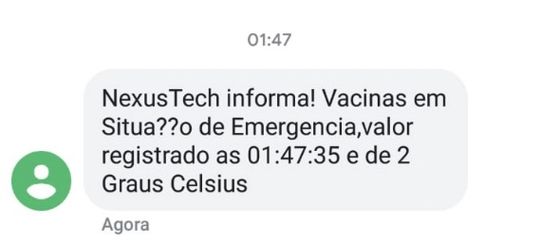 | OK | OK | N/A
RF12-2.2-TC02 | emissão de alerta ao usuario | Ter um celular cadastrado, para o recebimento de SMS. | caso a Temp e Umid utrapasse as taixas da base do banco de dados do usuario, emitir alerta | Recebimento de alerta via SMS correspondente ao seu sensor cadastrado |  | OK | OK | N/A
Id4
Id5
Id6
Id7

Tester: | Nome de quem efetuará os testes/Homologação
Data de homologação: | 2018-03-13

